상품제안서
락앤락 스쿨핏 스위치컬러 스테인리스 물병 500ml | 상품코드: S44371

 |  |  |  |  |  |  | 02-713-8555 | www.synergygift.co.kr
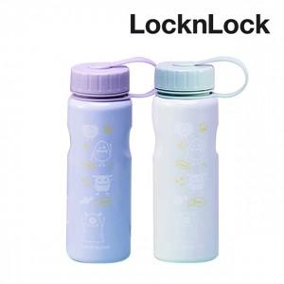

【상세/제작정보】

【인쇄/포장옵션】 | 레이저 / 포장불가능

【공급단가】 | 수량 | 30~ | 100~ | 300~ | 500~ | 1,000~
*VAT별도 | 보라 | 12,410원 | 11,740원 | 11,170원 | 10,880원 | 10,690원
 | 민트 | 12,410원 | 11,740원 | 11,170원 | 10,880원 | 10,690원

【상품 URL】 | https://www.synergygift.co.kr:443/src/goods_detail.php?gdno=44371

